レイアウト
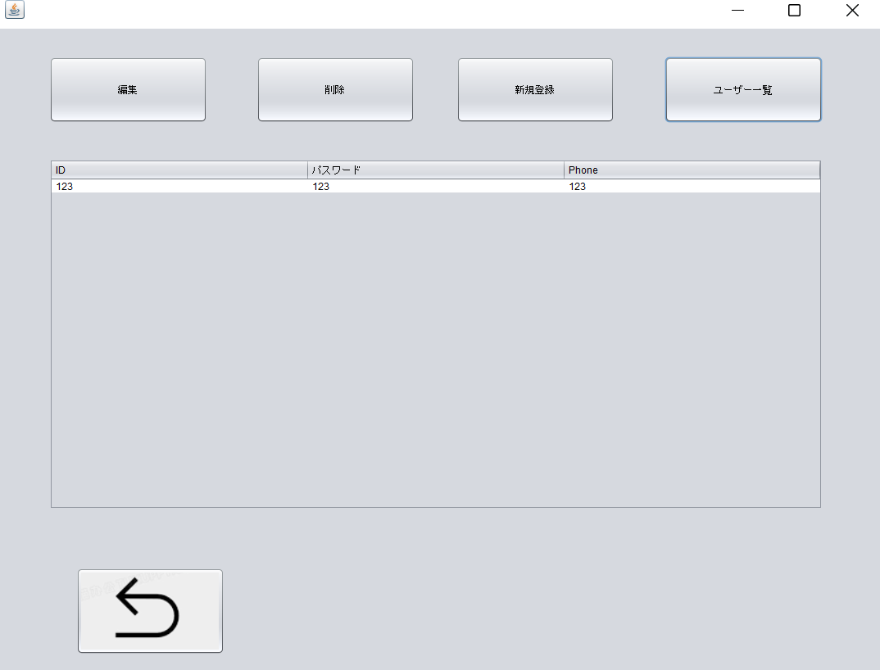
１、ログイン画面
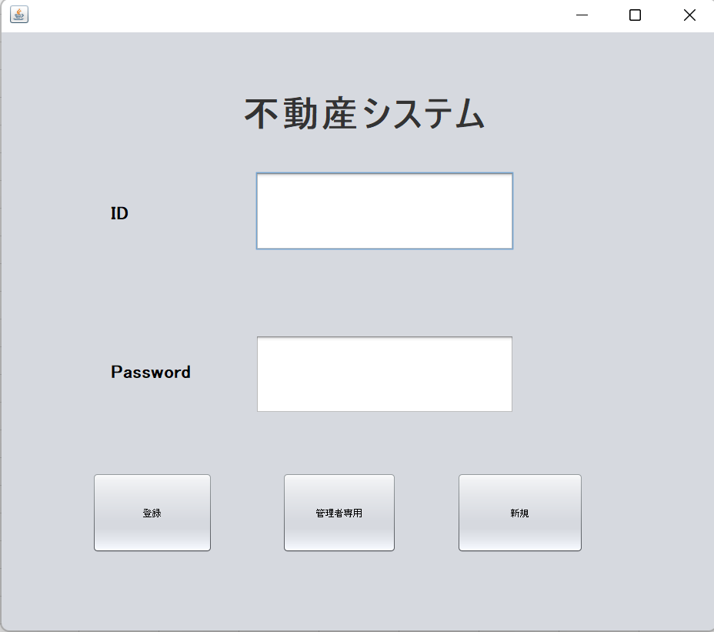

２、登録チェック
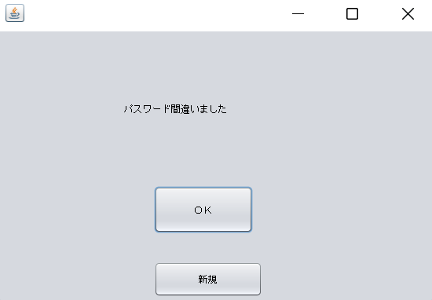

３、ユーザー新規画面
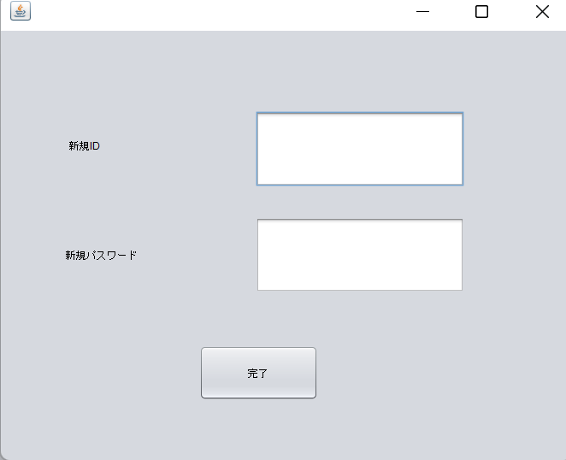

４、大分類画面
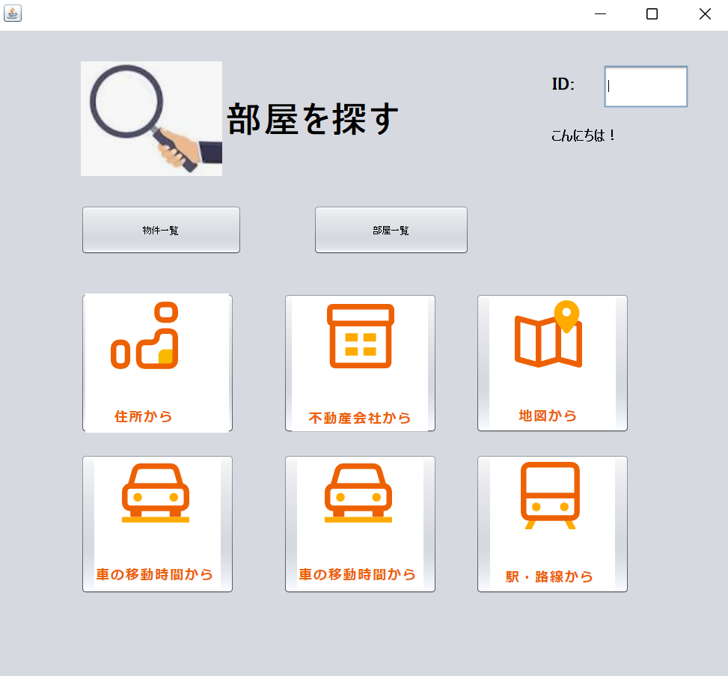

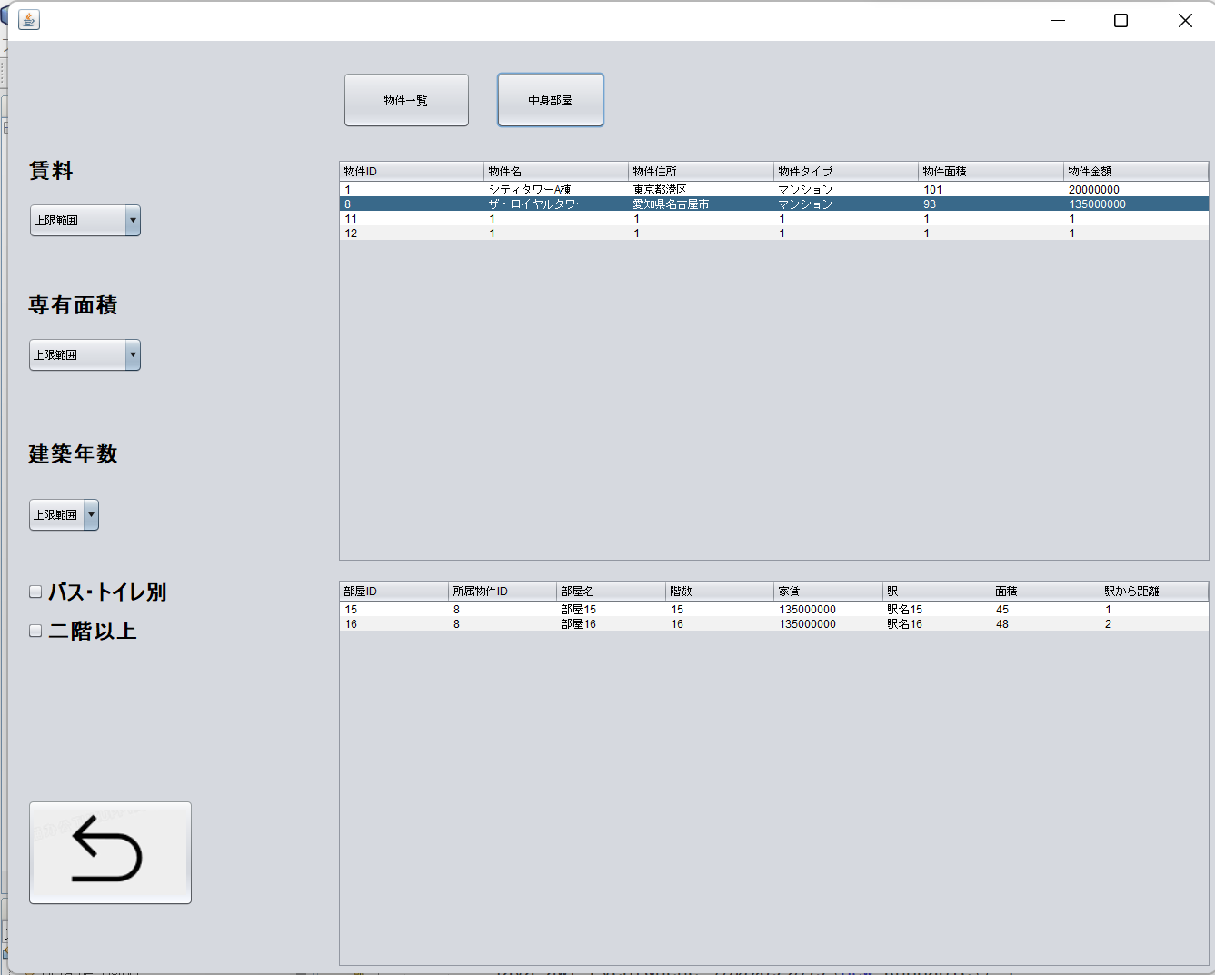
5、物件関係の画面

6、物件新規
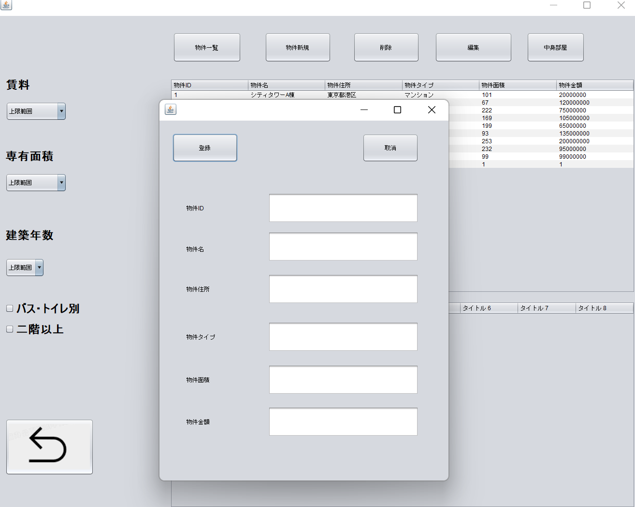

７、住所から検索

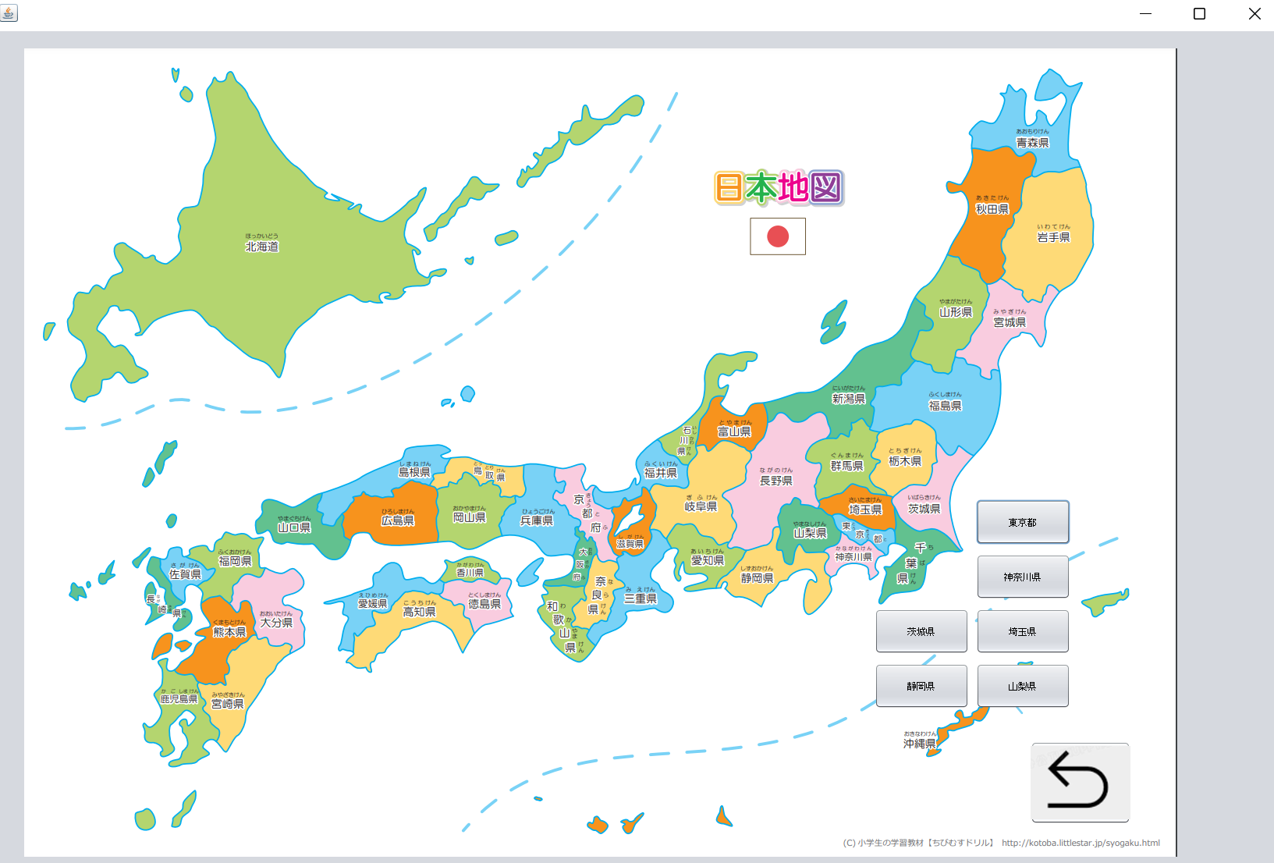

８、不動産から検索

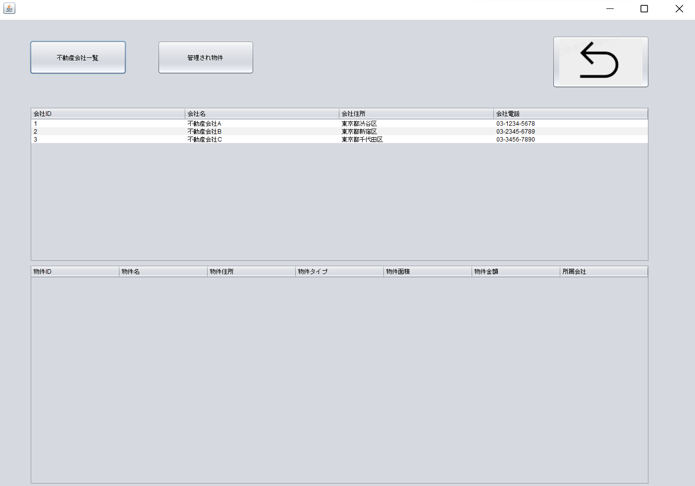

９、部屋一覧画面

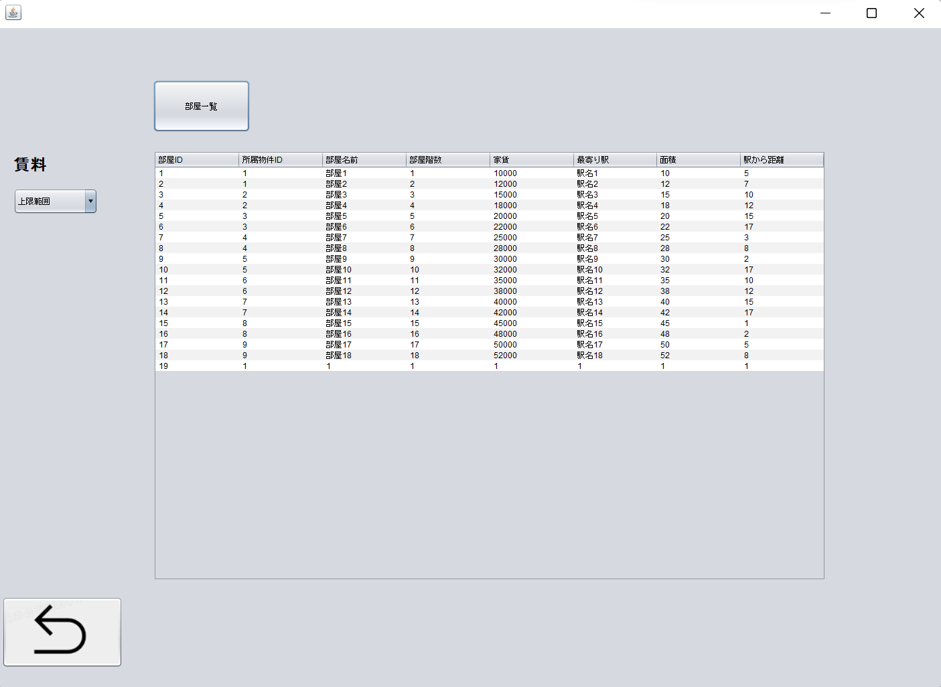

１０、部屋新規

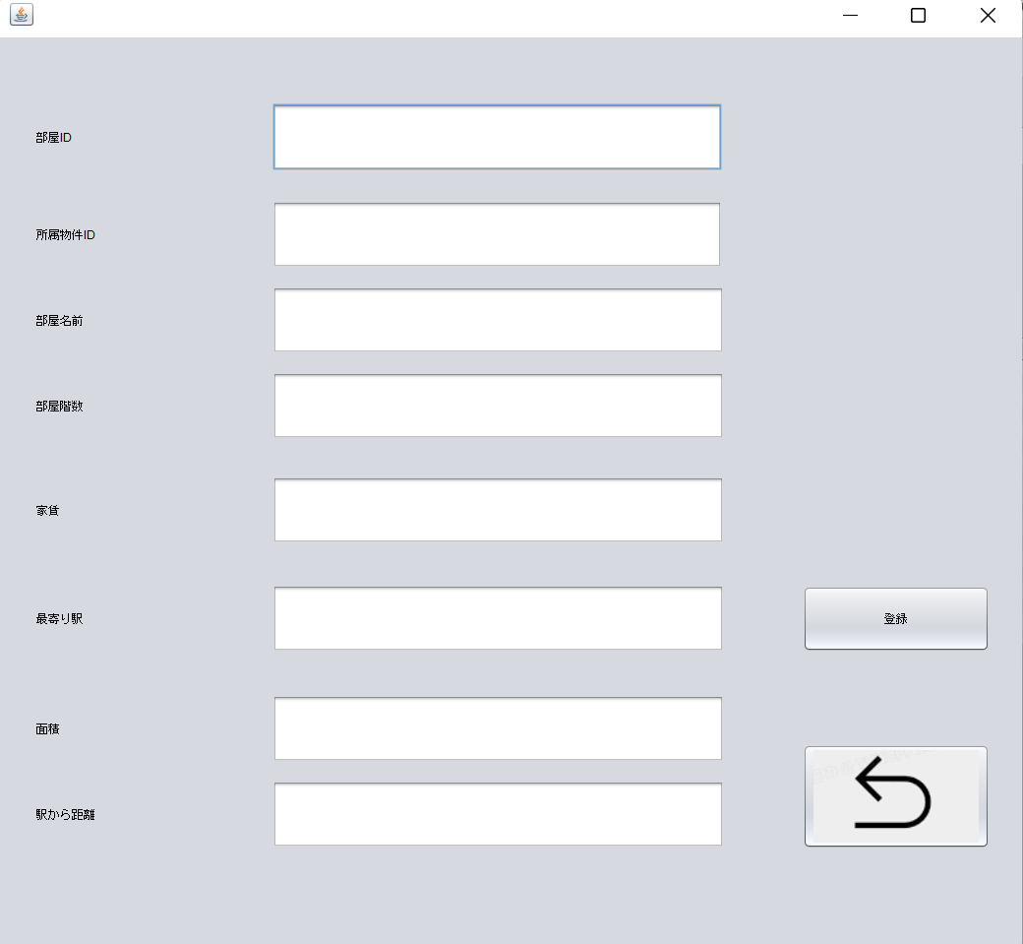

１１、管理者画面
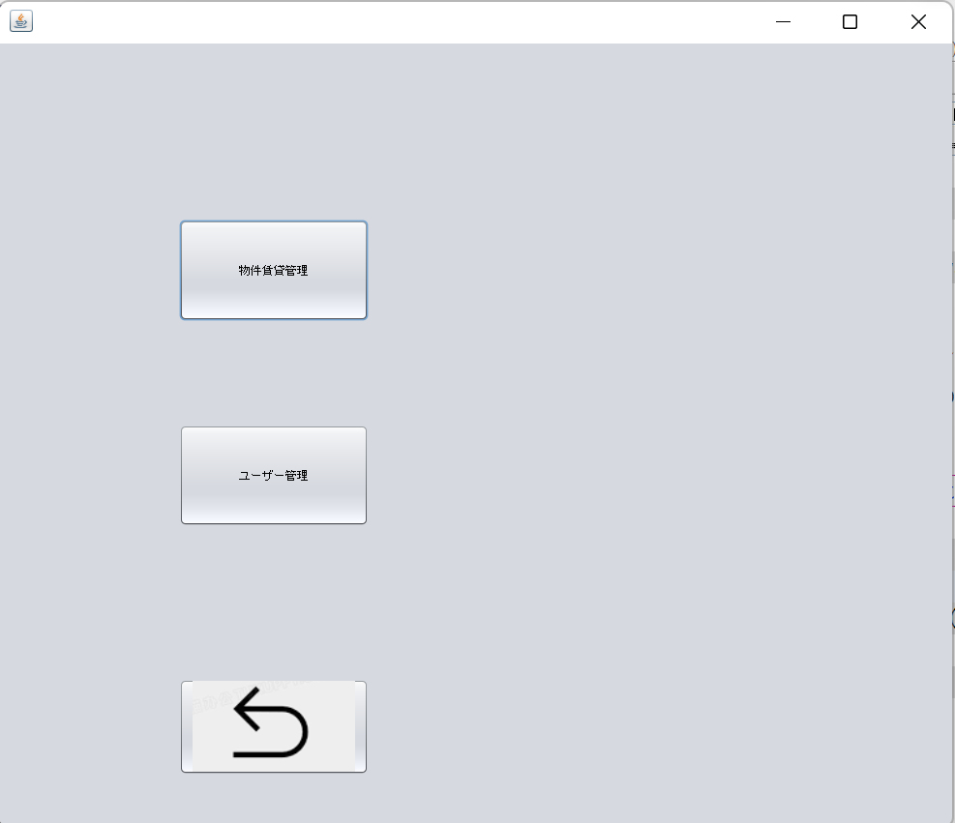

 | s

１2、賃貸管理画面

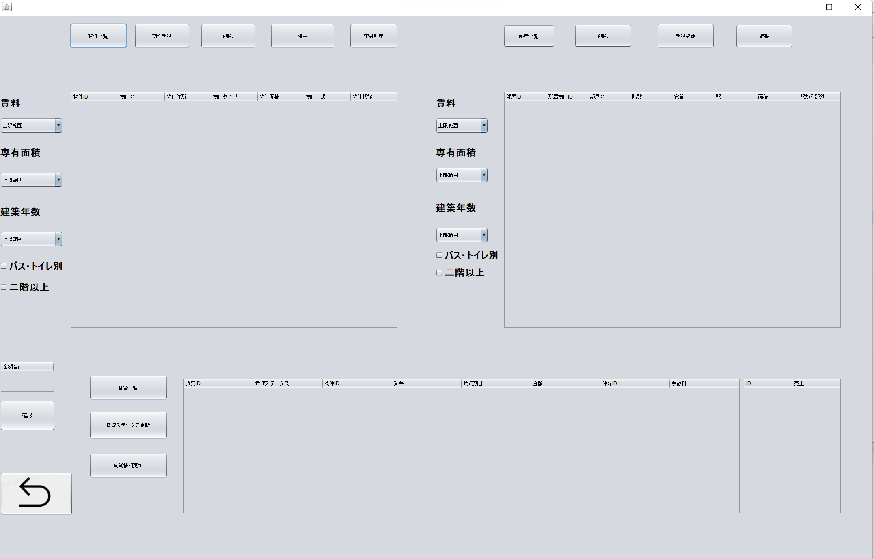

１３、ユーザー管理画面

画面遷移図
トップ
物件一覧

物件検索

ユーザー新規
部屋一覧
物件更新

顧客ログイン
顧客ホームページ
地図から探す
物件新規

部屋新規
物件
物件削除
不動産会社から探す
部屋検索

部屋
管理者ログイン
管理者ホームページ
物件、部屋、賃貸管理
部屋更新

賃貸、契約
賃貸、契約検索
部屋削除

ユーザ情報変更
ユーザー情報管理
賃貸、契約削除

ユーザー新規
賃貸、契約更新

ユーザ一覧
賃貸、契約金額合計

ユーザ削除

ER図
